Sheet2
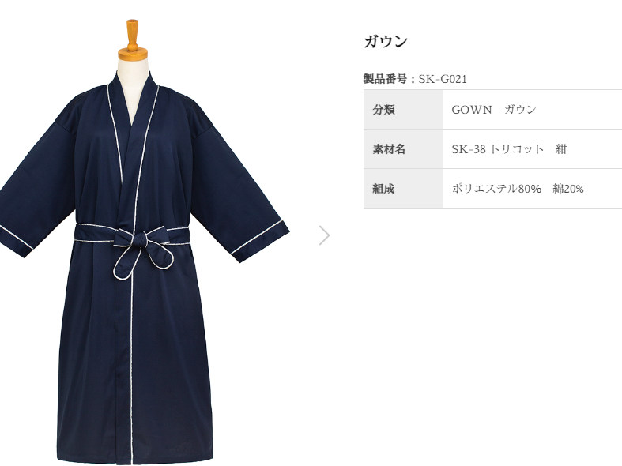
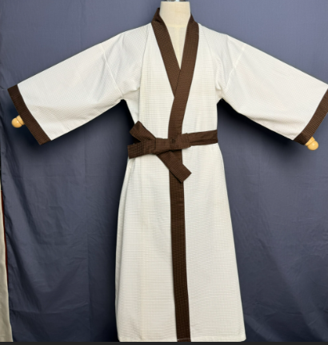
ガウン
製品番号: | GS-G001
分類 | GOWN ガウン
素材： | ポリエステル65％/ 綿35％

 |  | 去掉
 |  |  |  |  | 去掉

 |  |  | 1 | 修饰图片，将两边漏出的模特胳膊去掉，去掉背景
 |  |  | 2 | 本张图片没有细节图

参考下面图例

